生徒画面
 |  |  |  |  |  | 開発 学習 |  | http://dev.linguaporta.jp/user/azet/
 |  |  |  |  |  |  |  | azet01 / password
 |  |  |  |  |  | 管理画面 |  | http://dev.linguaporta.jp/admin
■ | 生徒画面 |  |  |  |  |  |  | azet01 / password / 11111111

 | 項目 |  | 新デザイン | 確認内容 | 該当機器 | 備考 | 確認日 | 確認者 | Edge | macOS | Android | iOS | 判定備考(NG内容を記載）
1 | ログイン画面 | ログインURL |  | タブレット(Android) はPCと同じURLでログイン画面へ行くこと。
2 |  |  |  | タブレット(iOS) はPCと同じURLでログイン画面へ行くこと。
3 |  |  |  | スマートフォン(Android) はPCと同じURLでログイン画面へ行くこと。
4 |  |  |  | iPhone(iOS) はPCと同じURLでログイン画面へ行くこと。

5 |  | ログイン操作 |  | ロゴマークが左寄せで表示される
6 |  |  |  | ID入力欄、パスワード入力欄が表示される。
7 |  |  |  | 未入力の場合、ID入力欄には「User ID」、パスワード入力欄には「Password」の入力例が表示される。
8 |  |  | ○ | パスワード入力欄の右側に[表示]が表示される。
9 |  |  | ○ | [表示]を押下で入力したパスワードが表示される。
10 |  |  |  | [ログイン]ボタンが表示される。
11 |  |  | ○ | ID未入力のとき、[ログイン]ボタン押下で「・IDが入力されておりません。」とメッセージが赤文字で表示される。
12 |  |  | ○ | パスワード未入力のとき、[ログイン]ボタン押下で「・パスワードが入力されておりません。」とメッセージが赤文字で表示される。
13 |  |  | ○ | IDまたはパスワードが誤っている時、[ログイン]ボタン押下で「・入力された情報が間違っているか、登録されておりません。」というメッセージが赤文字で表示される。
14 |  |  |  | 正しいID・パスワードを入力し、[ログイン]ボタン押下でTOP画面に遷移する。
15 |  |  |  | TOPページにて、[ログアウト]ボタンを押すと、ログイン画面に戻る。
16 |  |  | ○ | エンターキー押下で[ログイン]ボタン押下と同じ動きができる
17 |  |  | ○ | [ IDまたはパスワードを忘れた方]が表示される。
18 |  |  | ○ | [ IDまたはパスワードを忘れた方]押下で画面が遷移する。
19 |  |  | ○ | [ リンガポルタの使い方 ]が表示される。
20 |  |  | ○ | [ リンガポルタの使い方 ]押下で画面が遷移する。
21 |  |  | ○ | [ 新規登録はこちら]が表示される。
22 |  |  | ○ | [ 新規登録はこちら]押下で画面が遷移する。
23 |  |  | ○ | フッターの文言が中央寄せで表示される
 |  |  |  | ◆レスポンシブ版（840px以下）※PCとの相違点
 |  |  |  | ロゴマークの位置が中央寄せで表示される | レスポンシブ
 |  |  | ○ | フッターの文言が2行で表示される | レスポンシブ

32
33 | TOP画面 | ヘッダー | ○ | ロゴマーク・STUDY 学習・PORTFOLIO 学習履歴・Q&A 質問と回答・BOOKS テキスト登録・ユーザーアイコン・ユーザー名が1行で表示されている
 |  |  | ○ | ロゴマークは左寄せ、STUDY 学習・PORTFOLIO 学習履歴・Q&A 質問と回答・BOOKS テキスト登録・ユーザーアイコン・ユーザー名は右寄せで表示される
 |  |  | ○ | STUDY 学習・PORTFOLIO 学習履歴・Q&A 質問と回答・BOOKS テキスト登録をマウスオーバーすると文字の色が変化する |  | PCのみ
 |  |  | ○ | ユーザーアイコン/ユーザー名をマウスオーバーすると「ユーザ情報の確認・変更」「クラスコードの登録・確認」「学習可能なテキスト」「ログアウト」が表示される
 |  |  | ○ | 「ユーザ情報の確認・変更」を押下でページが遷移
 |  |  | ○ | 「クラスコードの登録・確認」を押下でページが遷移
 |  |  | ○ | 「学習可能なテキストを押下」でページが遷移
 |  |  |  | 「ログアウト」を押下でログアウトされる
41 |  |  | ○ | スクロールすると背景が白になり、画面上部に固定される
42
43 |  |  |  | ◆レスポンシブ版※PCとの相違点
PCで確認する動作検証の際はレスポンシブ動作をさせて確認する
44 |  |  | ○ | ハンバーガーメニューは左寄せ、ロゴマークは中央寄せ、ユーザーアイコンは右寄せで表示される | レスポンシブ
 |  |  | ○ | STUDY 学習・PORTFOLIO 学習履歴・Q&A 質問と回答・BOOKS テキスト登録がハンバーガーメニューとして表示されている | SP
 |  |  |  | ハンバーガーメニュー押下でSTUDY 学習・PORTFOLIO 学習履歴・Q&A 質問と回答・BOOKS テキスト登録のリンクが表示される | SP
 |  |  | ○ | ハンバーガーメニュー押下で表示されたSTUDY 学習・PORTFOLIO 学習履歴・Q&A 質問と回答・BOOKS テキスト登録をマウスオーバーすると文字の色が変化する | SP
 |  |  | ○ | 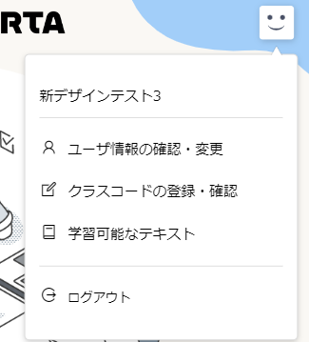 ユーザーアイコン押下で「ユーザー名」・「ユーザ情報の確認・変更」「クラスコードの登録・確認」「学習可能なテキスト」「ログアウト」が表示される | SP
 |  | 背景

51 |  |  |  |  |  |  |  |  |  |  |  |  |  | グローバルナビとサブナビゲーションのチェック項目が合わさっているのはあえて？ ・・・既存動作と比較すればよいかなと思い、手抜きです;
52 |  | コンテンツ | ○ | 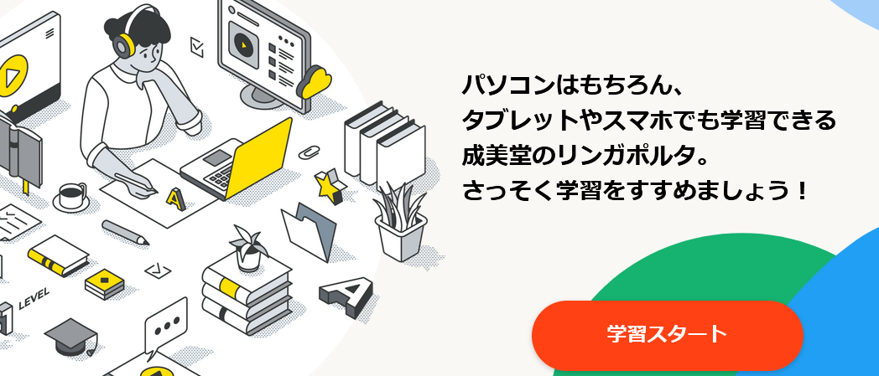 所定の文言が中央右側に表示される
 |  |  |  | [学習スタート]ボタンが中央右側に表示される
 |  |  | ○ | [学習スタート]ボタンをマウスオーバーで[学習スタート]ボタンの背景色が半透明になる
 |  |  | ○ | [学習スタート]ボタン押下でSTUDYページへ遷移
 |  |  |  | 総スコア・今週の獲得スコアの２項目と各得点が表示されている。
57 |  |  |  | クラス名/全期間の順位 / 今週の順位の値が表示されている |  | クラスに所属するユーザーのみ
 |  |  |  | 「NEWS」の文字が中央寄せで表示される
 |  |  |  | 中央寄せの「NEWS」の下に「お知らせ送信の日付（yyyy/MM/dd）」・「【未読】」もしくは「【既読】」・「お知らせの件名」が左寄せ、「お知らせの内容」の一部が右寄せで表示される
60 |  |  | ○ | 「お知らせの件名」をマウスオーバーすると文字の色が変化する | PCのみ
 |  |  | ○ | 「お知らせの件名」をクリックでお知らせの詳細がモーダルウインドウで表示される
 |  |  | ○ | 「日付」「件名」「内容」とそれぞれの内容が表示される
 |  |  | ○ | お知らせ詳細表示時に[×]またはブラックアウトされている領域をクリックでモーダルウィンドウを閉じる
 |  |  | ○ | 【未読】表示のお知らせの詳細を表示した際、詳細画面を閉じると【未読】が【既読】に変更される
 |  |  | ○ | 「英語まめ知識」が表示される
 |  |  | ○ | スクロールで、[↑]ボタンが表示される
 |  |  | ○ | [↑]ボタンクリックで画面上部に移動する
68 |  |  |  | ◆レスポンシブ版※PCとの相違点
 |  |  |  | 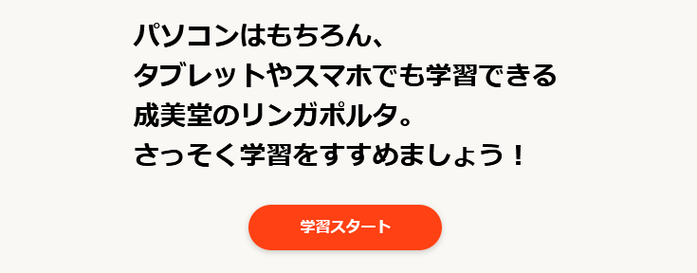 所定の文言が中央寄せで表示される
 |  |  |  | [学習スタート]ボタンが中央寄せで表示される | レスポンシブ
71 |  |  |  | 各コンテンツが画面いっぱいに表示されている | レスポンシブ
72 |  |  | ○ | 「お知らせ送信の日付（yyyy/MM/dd）」・「【未読】」もしくは「【既読】」と「お知らせの件名」と「お知らせの内容」の一部が縦並びで表示される | SP
73
74 |  | フッター | ○ | フッターに、所定の文字が中央寄せで1行で記載されている
 |  |  |  | ◆レスポンシブ版※PCとの相違点
 |  |  | ○ | フッターに、所定の文字が中央寄せで2行で記載されている | レスポンシブ
77
78 | STUDY画面 | 学習書籍選択ページ | ○ | 「← トップページへ」のリンクがページ上部と下部に表示される
 |  |  | ○ | 「← トップページへ」の文言をマウスオーバーすると文字の色が変化する
 |  |  | ○ | 「← トップページへ」のリンク押下でトップページへ遷移する
 |  |  | ○ | タイトルに「STUDY」と所定の文言が左寄せで表示されている
 |  |  |  | 総スコア ・ 今週の獲得スコアが表示される
 |  |  |  | 総得点 ・ 今週の獲得スコアの点数が全ユニットの合計点数で表示されている
 |  |  |  | クラス名 ・ 全期間の順位 ・ 今週の順位 が表示される |  | クラスに所属するユーザーのみ
 |  |  |  | 全期間の順位 ・ 今週の順位の点数が表示されている。 |  | クラスに所属するユーザーのみ
 |  |  |  | 「総スコア ・ 今週の獲得スコア」が左、「クラス名 ・ 全期間の順位 ・ 今週の順位」が右側の横並びで表示される
 |  |  |  | 赤文字で「※得点は、ひとつの問題を所定回数連続正解すると１点与えられます。各ユニットの満点が、そのユニットに搭載されている問題数を表しています。」と記載されている | 削除でいいか要確認
 |  |  | ○ | 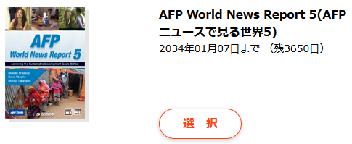 学習書籍の画像・学習書籍名 ・ 学習可能期限（残日）・[選択]ボタンが表示され、学習書籍名は太字で表示される
 |  |  | ○ | 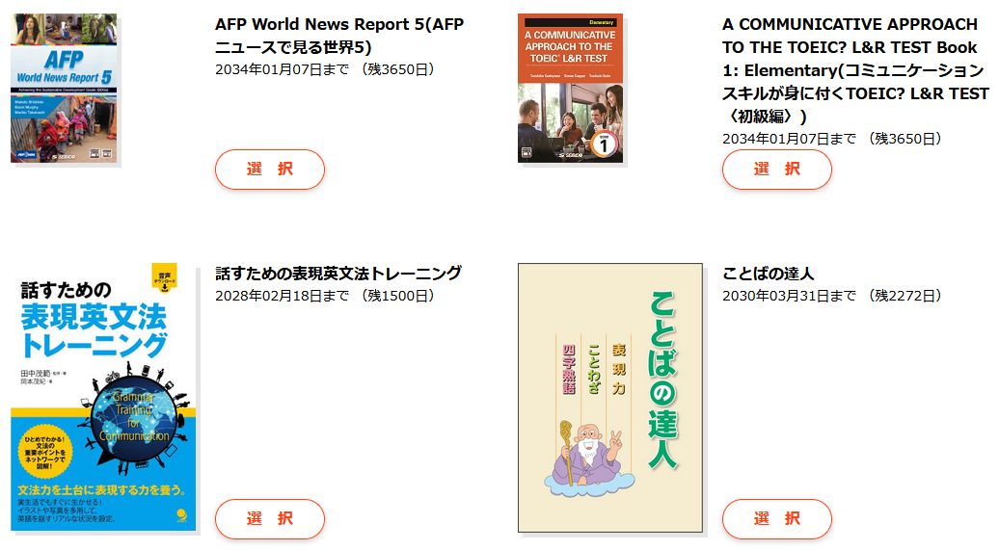 学習書籍が複数ある場合、書籍情報は2列で表示される
 |  |  | ○ | [選択]ボタンはマウスオーバーで色が変化する
 |  |  |  | [選択]ボタンは押下で該当書籍のユニット選択画面へ遷移する
 |  |  | ○ | [テキスト一覧とアクセスコード登録]ボタンが表示される
 |  |  | ○ | [テキスト一覧とアクセスコード登録]ボタンはマウスオーバーで色が変化する
 |  |  |  | [テキスト一覧とアクセスコード登録]ボタン押下で画面が遷移する
 |  |  | ○ | スクロールで、[↑]ボタンが表示される
 |  |  | ○ | [↑]ボタンクリックで画面上部に移動する
 |  |  |  | ◆レスポンシブ版※PCとの相違点
 |  |  | ○ | タイトルに「STUDY」が中央寄せ、文言が左寄せで表示される
 |  |  | ○ | 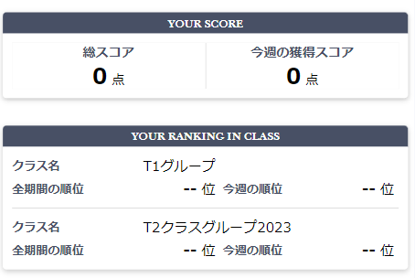 「総スコア ・ 今週の獲得スコア」と「クラス名 ・ 全期間の順位 ・ 今週の順位」が縦並びで表示される | レスポンシブ
 |  |  | ○ | 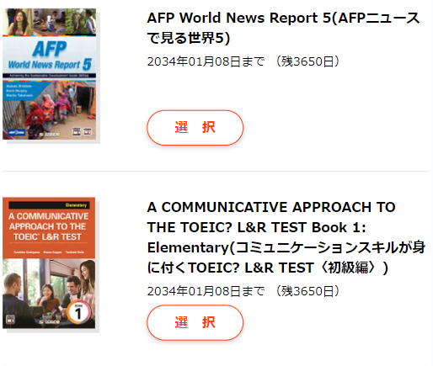 書籍情報が縦１列で表示される | SP

 |  | フッター | ○ | フッターに、所定の文字が中央寄せで1行で記載されている
 |  |  |  | ◆レスポンシブ版※PCとの相違点
 |  |  | ○ | フッターに、所定の文字が中央寄せで2行で記載されている | レスポンシブ

 | STUDYテキスト画面 | 共通 |  | 「← テキスト一覧へ」のリンクがページ上部と下部にそれぞれ左寄せで表示される
 |  |  |  | 「←テキスト一覧へ」の文言をマウスオーバーすると文字の色が変化する
 |  |  |  | 「←テキスト一覧へ」のリンク押下でSTUDY（学習書籍選択ページ）へ遷移する
 |  |  |  | タイトルに「STUDY」と所定の文言が1列左寄せで表示されている
 |  |  |  | 学習書籍の画像・学習書籍名が表示され、学習書籍名は太字で表示される
 |  |  |  | 本書の総獲得スコア ・ 今週の獲得スコアが表示される
 |  |  |  | 本書の総獲得スコア ・ 今週の獲得スコアの点数が該当書籍の全ユニットの合計点数で表示されている
 |  |  |  | 学習書籍の画像・学習書籍名は左寄せ、本書の総獲得スコア ・ 今週の獲得スコアが右寄せで表示される
 |  |  |  | 本書の総獲得スコア ・ 今週の獲得スコアの下部に「※得点は、ひとつの問題を所定回数連続正解すると1点与えられます。」の文言が表示される

 |  |  |  | ◆レスポンシブ版※PCとの相違点
 |  |  |  | 「STUDY」が中央寄せ、所定の文言は左寄せで表示される
 |  |  |  | 学習書籍の画像・学習書籍名、本書の総獲得スコア ・ 今週の獲得スコアが上下段でそれぞれ画面幅に合わせて表示される

 |  | カテゴリ登録のない書籍 |  | 検索フォームが表示される
 |  |  |  | 検索フォームが未入力の場合、所定の文言が表示される
 |  |  |  | 検索フォームに文字が入力された場合、学習カテゴリ名にその文字を含むユニットが自動で検索され、該当するユニット情報がフォーム下部に表示される
 |  |  |  | 検索フォームに文字が入力されていない場合、その書籍に含まれるすべてのユニット数が「全○○UNIT」の形式で表示される
 |  |  |  | 検索フォームに文字が入力された場合、該当するユニット数が「全○○UNIT」の形式で表示される
 |  |  |  | 検索フォームに該当書籍のユニット名に含まれない文字が入力された場合、「全 UNIT」の形式で表示される
 |  |  |  | 検索フォームに、ユニット名もしくはユニット名の一部が入力された場合、該当するユニットが自動で検索されユニット情報がフォーム下部に表示される
 |  |  |  | 検索フォームに、該当書籍のユニット名に含まれない文字が入力された場合、「学習できるユニットはありません。」の文言が表示される
 |  |  |  | 「表示数 10 20 50」が表示される
 |  |  |  | 「表示数 10 20 50」の色が、選択した表示数に合わせて変化する
 |  |  |  | 「表示数 10 20 50」のそれぞれの数字を押下で、表示されるユニットの件数が押下した数字と同じ数に変わる
 |  |  |  | ユニット一覧の下部に表示件数に合わせたページネーションと「NEXT→」が右寄せで表示される
 |  |  |  | 現在表示しているページのページネーションは色が変わる
 |  |  |  | 移動できるページがあると「←PREV」もしくは「NEXT→」が表示される
 |  |  |  | 現在表示されていないページネーション・「←PREV」・「NEXT→」はマウスオーバーで色が変わる
 |  |  |  | 検索フォームが左寄せ、「全○○UNIT」と「表示数 10 20 50」が右寄せで表示されている
 |  |  |  | 学習カテゴリ ・得点/満点・ 学習進捗グラフ ・学習 ・ 学習履歴が1行で表示されている |  | 学習履歴がある場合のみ[復習]ボタンが表示
 |  |  |  | 学習カテゴリに表示されるユニット名が正しい
 |  |  |  | 得点/満点には学習して正解した得点が表示されている
 |  |  |  | 進捗状況グラフは0 / 10 / 20 / 30 / 40 / 50 / 60 / 70 / 80 / 90 / 100と表示され、 ユニットを正解するごとに、青いプログレスバーが伸びていく
 |  |  |  | まだ満点になっていないユニットには、[学習]ボタンが表示される
 |  |  |  | [学習]ボタンはマウスオーバーで色が変化する
 |  |  |  | [学習]ボタン押下で表示されたユニットの学習画面へ遷移する
 |  |  |  | 満点になったユニットには、「終了」の文言が表示され[学習]ボタンが表示されない
 |  |  |  | 過去に回答した問題を含むユニットには、[復習]ボタンが表示される
 |  |  |  | [復習]ボタンはマウスオーバーで色が変化する
 |  |  |  | [復習]ボタン押下で表示されたユニットの学習画面へ遷移する
 |  |  |  | 過去に回答した問題を含まないユニットには、「なし」の文言が表示され[復習]ボタンが表示されない
 |  |  |  | ◆レスポンシブ版※PCとの相違点
 |  |  |  | 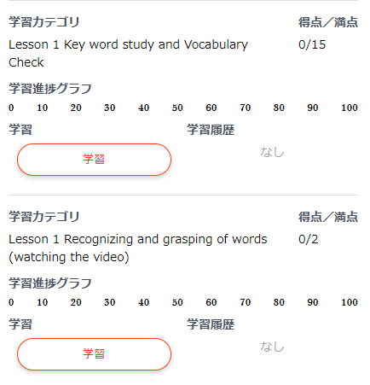 検索フォームと「全○○UNIT」・表示数が上下段で表示される
 |  |  |  | ユニットリストの項目名が、それぞれのユニットに表示される
 |  |  |  | ユニットの項目のレイアウトが変化する

 |  | カテゴリ登録のある書籍 |  | 書籍名のリンクが表示される
 |  |  |  | 書籍名のリンク押下で、リンク名の書籍のユニット情報のTOPへ移動する
 |  |  |  | カテゴリ-が登録されているユニットの場合、カテゴリー名がボタンで表示される
 |  |  |  | [カテゴリー名]ボタンはマウスオーバーで色が変わる
 |  |  |  | カテゴリーが登録されている問題と、登録されていない問題が混在する階層の場合、カテゴリ―登録がないユニットは所定の文言のボタンで表示される
 |  |  |  | カテゴリー登録のないユニット名ボタンはマウスオーバーで色が変わる
 |  |  |  | 複数の階層カテゴリーが登録されたユニットの場合、一つのカテゴリーを選択するとカテゴリーの登録がなくなる階層まで、選択したカテゴリー名がリンクで表示される
 |  |  |  | カテゴリー名リンク押下で、リンク名のカテゴリー階層へ移動する
 |  |  |  | 現在表示している階層はカテゴリー名リンクの色が変わり、押下できない
 |  |  |  | 複数の階層カテゴリーが登録されたユニットの場合、一つのカテゴリーを選択するとカテゴリーの登録がなくなる階層まで、そのカテゴリーに紐づいた階層の[カテゴリー名]ボタンが表示される | 文章修正
 |  |  |  | 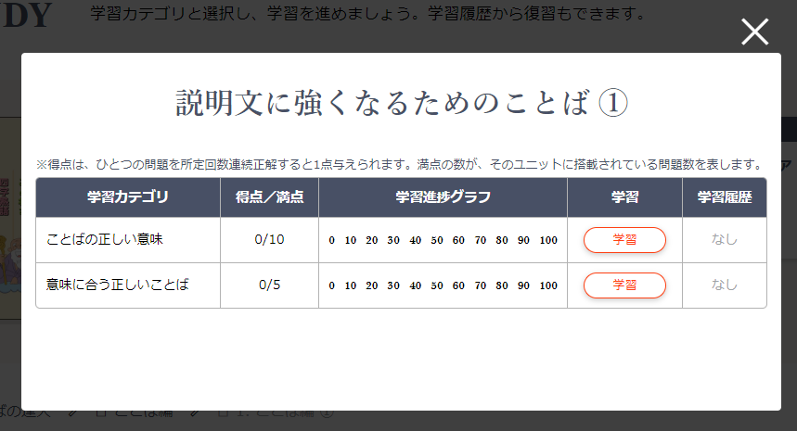 これ以上、下に続く階層カテゴリーがないカテゴリーの場合、[カテゴリー名]ボタン押下でモーダルウィンドウでユニット情報が表示される
 |  |  |  | モーダルウインドウ内上部にカテゴリー名が表示される
 |  |  |  | 「※得点は、ひとつの問題を所定回数連続正解すると1点与えられます。満点の数が、そのユニットに搭載されている問題数を表します。」の文言がユニットのリストの上部に表示される
 |  |  |  | 学習カテゴリ ・得点/満点・ 学習進捗グラフ ・学習 ・ 学習履歴とユニットが1行で表示されている
 |  |  |  | 学習カテゴリに表示されるユニット名が正しい
 |  |  |  | 得点/満点には学習して正解した得点が表示されている
 |  |  |  | 進捗状況グラフは0 / 10 / 20 / 30 / 40 / 50 / 60 / 70 / 80 / 90 / 100と表示され、 ユニットを正解するごとに、青いプログレスバーが伸びていく
 |  |  |  | まだ満点になっていないユニットには、[学習]ボタンが表示される
 |  |  |  | [学習]ボタンはマウスオーバーで色が変化する
 |  |  |  | [学習]ボタン押下で表示されたユニットの学習画面へ遷移する
 |  |  |  | 満点になったユニットには、「終了」の文言が表示され[学習]ボタンが表示されない
 |  |  |  | 過去に回答した問題を含むユニットには、[復習]ボタンが表示される
 |  |  |  | [復習]ボタンはマウスオーバーで色が変化する
 |  |  |  | [復習]ボタン押下で表示されたユニットの学習画面へ遷移する
 |  |  |  | 過去に回答した問題を含まないユニットには、「なし」の文言が表示され[復習]ボタンが表示されない
 |  |  |  | 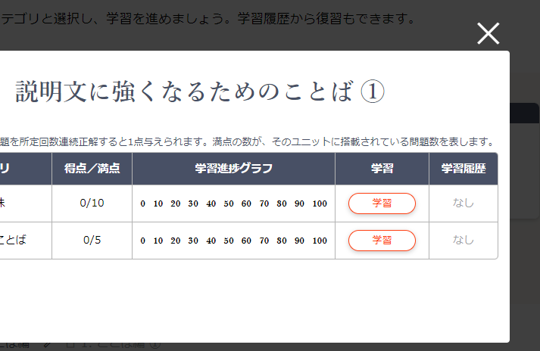 モーダルウインドウの右上に[×]ボタンが表示される
 |  |  |  | [×]ボタン押下、もしくはブラックアウト部分をクリックでモーダルウィンドウが閉じる

 |  |  |  | ◆レスポンシブ版※PCとの相違点
 |  |  |  | 検索フォームと「全○○UNIT」・表示数が上下段で表示される | レスポンシブ
 |  |  |  | 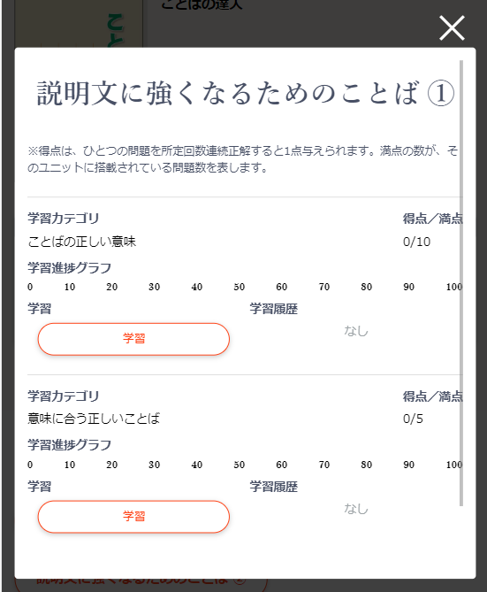 ユニットリストの項目名が、それぞれのユニットに表示される
 |  |  |  | ユニットの項目のレイアウトが変化する
 |  |  |  | スクロールで、[↑]ボタンが表示される
 |  |  |  | [↑]ボタン押下でページ上部へ移動する

 |  | 問題出題ページ・共通 (情報表示エリア) |  | 「← UNIT/LESSON一覧へ」「← テキスト一覧へ」のリンクがページ上部と下部にそれぞれ左寄せで表示される
 |  |  |  | 「← UNIT/LESSON一覧へ」もしくは「←テキスト一覧へ」の文言をマウスオーバーすると文字の色が変化する
 |  |  |  | 「← UNIT/LESSON一覧へ」「←テキスト一覧へ」のリンク押下でページが遷移する
 |  |  |  | スクロールで、[↑]ボタンが表示される
 |  |  |  | [↑]ボタン押下でページ上部へ移動する
 |  |  |  | 右クリックをするとエラーメッセージが表示される
 |  |  |  | ユニットの名前が左寄せで表示される
 |  |  |  | 各問題の問題形式名が「学習カテゴリ：問題形式名」の形で表示され、問題形式名は太字で表示される
 |  |  |  | 学習している書籍の画像・書籍名が表示され、書籍名は太字で表示されている
 |  |  |  | 本書の総獲得スコア・ 本コンテンツのスコア・ このユニットの進捗状況 ・ ラーニングロードレベル ・ この問題の連続正解数が表示されている
 |  |  |  | 学習している書籍の画像・書籍名は左、本書の総獲得スコア・本コンテンツのスコア・このユニットの進捗状況 ・ ラーニングロードレベル ・ この問題の連続正解数は右の横並びで表示されている
 |  |  |  | 1行目→本書の総獲得スコア 2行目→本コンテンツのスコア・本コンテンツの得点 3行目→このユニットの進捗状況 4行目→ラーニングロードレベル 5行目→この問題の連続正解数 という形で表示されている。
 |  |  |  | 本書の総獲得スコア・本コンテンツのスコアが正しい数値を表示している
 |  |  |  | このユニットの進捗状況は0 / 10 / 20 / 30 / 40 / 50 / 60 / 70 / 80 / 90 / 100と表示され、 ユニットを正解するごとに、青いプログレスバーが伸びていく
 |  |  |  | ラーニングロードレベルは従来と同様に表示される
 |  |  |  | この問題の連続正解数の☆の数は、管理画面で設定した「問題クリアー回数」に準じた個数になっている
 |  |  |  | 問題番号が太字で表示される
 |  |  |  | 質問文が設定されている場合、質問文が表示される
 |  |  |  | 問題文が設定されている場合、問題文が表示される
 |  |  |  | 質問文と問題文の両方が設定されている場合、質問文の下に問題文が表示される
 |  |  |  | 解答欄が表示される |  | 表示は問題形式によって異なる
 |  |  |  | 解答を選択もしくは入力することができる
 |  |  |  | [解答する]ボタンが表示される
 |  |  |  | [解答する]ボタンはマウスオーバーで色が変化する
 |  |  |  | [解答する]ボタン押下で表示された問題の解答画面が表示される
正解だった場合
 |  |  |  | 問題に解答していない状態で[解答する]ボタン押下でエラーメッセージが表示される
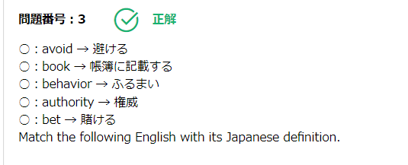
 |  |  |  | 正解だった場合・・・
 |  |  |  | 問題番号が太字で表示される
 |  |  |  | 正解マークと「正解」の文言が緑色で表示される
 |  |  |  | 質問文が設定されている場合、質問文が表示される
 |  |  |  | 問題文が設定されている場合、問題文が表示される
 |  |  |  | 質問文と問題文の両方が設定されている場合、質問文の下に問題文が表示される

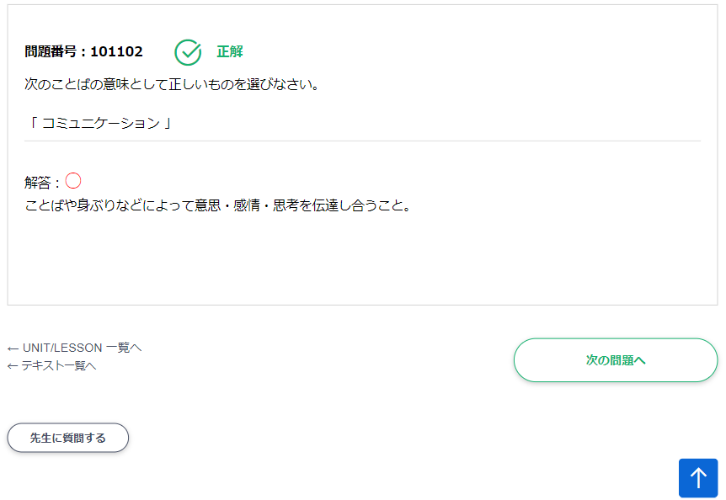
 |  |  |  | 音声が登録されている場合、「●音声を聞く●」の文言とその下部にStop・Play・Pauseのアイコンが表示される

 |  |  |  | 「解答：〇」の後に正しい解答が表示される。〇は赤色で表示される |  | 表示は問題形式によって異なる
 |  |  |  | [次の問題へ]ボタンが右寄せで表示される
 |  |  |  | [次の問題へ]ボタンはマウスオーバーで色が変化する
不正解だった場合
 |  |  |  | [次の問題へ]ボタン押下で次の問題の出題画面が表示される
 |  |  |  | 不正解だった場合・・・
 |  |  |  | 問題番号が太字で表示される
 |  |  |  | ×マークと「不正解」の文言が赤色で表示される
 |  |  |  | 質問文が設定されている場合、質問文が表示される
 |  |  |  | 問題文が設定されている場合、問題文が表示される
 |  |  |  | 質問文と問題文の両方が設定されている場合、質問文の下に問題文が表示される
 |  |  |  | 「解答：×」の後に選択した解答が表示される。×は青色で表示される
 |  |  |  | 該当する問題の解答欄が表示される |  | 表示は問題形式によって異なる
 |  |  |  | 解答を選択もしくは入力することができる
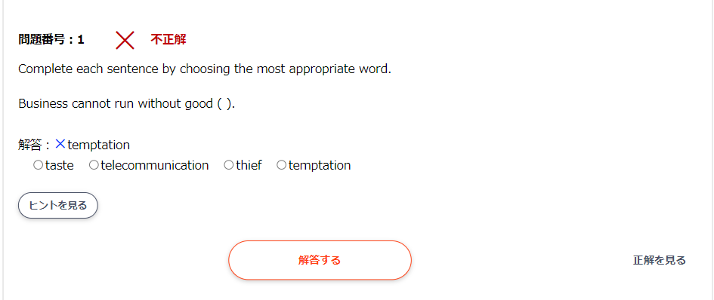
 |  |  |  | [解答する]ボタンが中央寄せで表示される
 |  |  |  | [解答する]ボタンはマウスオーバーで色が変化する
 |  |  |  | [解答する]ボタン押下で現在の問題をもう一度解答することができる
 |  |  |  | 解答を選択もしくは入力していない状態で[解答する]ボタン押下でエラーメッセージが表示される |  | ヒントをみる
ヒントが設定された問題の場合
 |  |  |  | [解答する]ボタン押下で表示された問題の解答画面が表示される |  | 解説文
 |  |  |  | ヒントが設定された問題の場合・・・
 |  |  |  | 設定された回数以上問題を間違い、不正解画面で間違えた解答を選択もしくは入力して、[解答する]ボタン押下した場合、[ヒントを見る]ボタンが表示される
 |  |  |  | [ヒントを見る]ボタンはマウスオーバーで色が変化する
 |  |  |  | [ヒントを見る]ボタン押下で[ヒントを見る]ボタンの下部にヒントが表示される
 |  |  |  | [ヒントを見る]ボタン押下で[ヒントを見る]ボタンが非表示になる
 |  |  |  | [ヒントを見る]ボタン押下で[ヒントを閉じる]ボタンが表示される
 |  |  |  | [ヒントを閉じる]ボタンはマウスオーバーで色が変化する
 |  |  |  | [ヒントを閉じる]ボタン押下でヒントが非表示になる
 |  |  |  | [ヒントを閉じる]ボタン押下でヒントが非表示になる
 |  |  |  | [ヒントを閉じる]ボタン押下で[ヒントを閉じる]ボタンが非表示になる
 |  |  |  | [ヒントを閉じる]ボタン押下で[ヒントを見る]ボタンが表示される

[先生に質問する]ボタンが押下された場合
 |  |  |  | [次の問題へ]ボタンが右寄せで表示される
 |  |  |  | [次の問題へ]ボタンはマウスオーバーで色が変化する
 |  |  |  | [次の問題へ]ボタン押下で次の問題の出題画面が表示される
 |  |  |  | [先生に質問する]ボタンが左寄せで表示される
 |  |  |  | [先生に質問する]ボタンはマウスオーバーで色が変化する
 |  |  |  | [先生に質問する]ボタン押下で質問フォームが開く
 |  |  |  | [先生に質問する]ボタン押下で[先生に質問する]ボタンが非表示になる
 |  |  |  | [質問フォームを閉じる]ボタンが左寄せで表示される
 |  |  |  | [質問フォームを閉じる]ボタンはマウスオーバーで色が変化する
 |  |  |  | 「この問題について先生に質問する」の文言と質問マークが表示され、文言は太字で表示される
 |  |  |  | 質問の入力フォームが表示される
 |  |  |  | [質問送信]ボタンが中央寄せで表示される
 |  |  |  | [質問送信]ボタンはマウスオーバーで色が変化する
 |  |  |  | [質問送信]ボタン押下でフォームの内容が送信され、所定の文言が表示される
 |  |  |  | [リセット]ボタンが中央寄せで表示される
 |  |  |  | [リセット]ボタンはマウスオーバーで色が変化する
 |  |  |  | [リセット]ボタン押下で入力フォームの内容がクリアされる
 |  |  |  | [質問送信]ボタンと[リセット]ボタンは横並びで中央寄せで表示される
 |  |  |  | 質問送信後は質問の入力フォームと[質問送信]ボタンと[リセット]ボタンは非表示になる

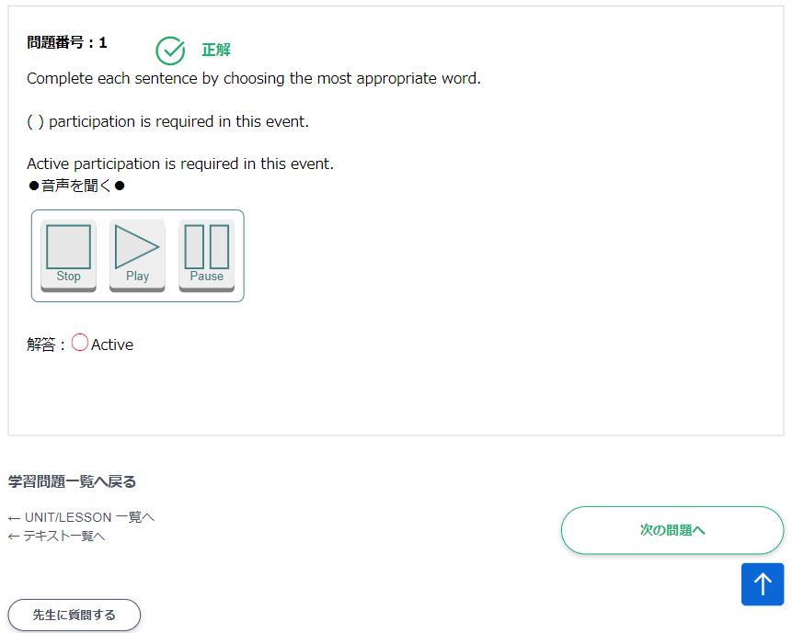
「正解を見る」の文言が押下された場合
 |  |  |  | 管理画面で設定された回数以上解答を行うと、「正解を見る」の文言が右寄せで表示される
 |  |  |  | 「正解を見る」の文言は押下することができる
 |  |  |  | 「正解を見る」の文言が押下された場合・・・
 |  |  |  | 質問文が設定されている場合、質問文が表示される
 |  |  |  | 問題文が設定されている場合、問題文が表示される
 |  |  |  | 質問文と問題文の両方が設定されている場合、質問文の下に問題文が表示される
 |  |  |  | 音声が登録されている場合、「●音声を聞く●」の文言とその下部にStop・Play・Pauseのアイコンが表示される
 |  |  |  | 「正解：」の後に問題の正答が表示される。

「復習」から始めた場合は解答後に「学習問題一覧へ戻る」が表示される
 |  |  |  | 得点表示ボタンは、マウスオーバーすると変化する |  | PCのみ
 |  |  |  | 本コンテンツの得点は、現在勉強しているユニットの正解数が表示されている
 |  |  |  | このユニットの進捗状況は、0 / 10 / 20 / 30 / 40 / 50 / 60 / 70 / 80 / 90 / 100と表示され、ユニットを正解するごとに、青いプログレスバーが伸びていく
 |  |  |  | ラーニングロードレベルには□が11ケ表示されている |  | 問題による |  |  |  |  |  |  |  | ipad系未チェックです
 |  |  |  | この問題の連続正解数に星が表示されている。

 |  |  |  | ◆レスポンシブ版※PCとの相違点
 |  |  |  | ユニットの名前が中央寄せで表示される

 |  |  |  | 1行目→書籍の名前 2行目→ユニット名 3行目→総得点・本コンテンツの得点 4行目→このユニットの進捗状況 5行目→ラーニングロードレベル・この問題の連続正解数 という形で表示されている。

 |  |  |  | ◆レスポンシブ版（580px以下）※PCとの相違点
 |  |  |  | 1行目→書籍の名前 2行目→ユニット名 3行目→総得点 4行目→本コンテンツの得点 5行目→このユニットの進捗状況 6行目→ラーニングロードレベル 7行目→この問題の連続正解数 という形で表示されている。 |  | 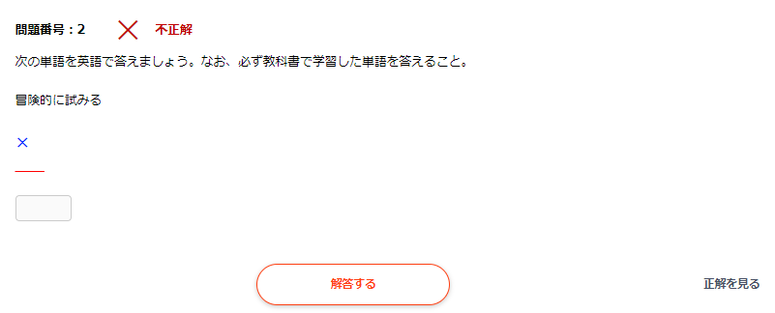

 |  | 問題出題ページ (問題表示エリア) |  | 問題番号が表示されている
 |  |  |  | 問題 ・ 解答欄が記載されている部分が水色で表示されている。 |  | サイトによる
 |  |  |  | 解答するボタンが表示されている ※問題によってはクリアボタンも表示される
 |  |  |  | 上記のボタンは、マウスオーバーすると変化する |  | PCのみ

 |  |  |  | 正解時…
 |  |  |  | 動くアイコンが出現し、赤い文字で正解と表示される
 |  |  |  | 次の問題へ ・ 先生に質問する ・ 学習ユニット一覧へ戻るボタンが表示される
 |  |  |  | 上記のボタンは、マウスオーバーすると変化する |  | PCのみ
 |  |  |  | 不正解時…
 |  |  |  | 青い文字で不正解と表示される
 |  |  |  | 解答する ・ 次の問題へ ・ 先生に質問する ・ 学習ユニット一覧へ戻るボタンが表示される。 ※問題によってはクリアボタン ・ ヒントボタン ・ 正解を見るボタンが表示されることもある
 |  |  |  | 上記のボタンは、マウスオーバーすると変化する |  | PCのみ

 |  | 学習問題一覧ページ |  | 太字のタイトルに学習問題一覧と表示されている
 |  |  |  | 修得日時 ・ 問題タイプ ・ 問題 ・ 復習の項目名が太字で表示され、背景色がグレーになっている
 |  |  |  | 項目名の下に、修得日時 ・ 問題タイプ ・ 問題それぞれの詳細と復習ボタンが1行で表示されている
 |  |  |  | 復習ボタンは、マウスオーバーすると変化する |  | PCのみ
 |  |  |  | テーブルの下に一覧に戻るボタンが中央ぞろえで表示されている
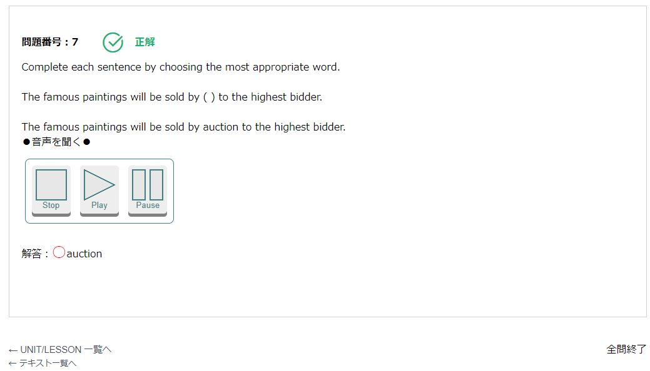
 |  |  |  | 一覧に戻るボタンは、マウスオーバーすると変化する |  | PCのみ

 |  |  |  | ◆レスポンシブ版（650px以下）※PCとの相違点
 |  |  |  | 修得日時 ・ 問題タイプ ・ 問題 ・ 復習の項目名が非表示になる
 |  |  |  | 修得日時 ・ 問題タイプ ・ 問題内容と復習ボタンが1列で表示されている
 |  |  |  | 修得日時の背景が水色になる

 | PORTFOLIO | タイトル / 印刷エリア |  | 太字のタイトルに学習結果表示と表示されている
 |  |  |  | 印刷するボタンが右寄せで表示されている
 |  |  |  | 印刷するボタンは、マウスオーバーすると変化する

 |  | 表示期間設定エリア |  | 結果表示期間という項目が太字で表示され背景がグレーになっている
 |  |  |  | 日付選択は1行で表示されている
 |  |  |  | 結果表示期間の隣に日付選択 ・ 結果表示ボタン ・ リセットボタンが1行で表示されている
 |  |  |  | 結果表示ボタン ・ リセットボタンはマウスオーバーすると変化する |  | PCのみ

 |  |  |  | ◆レスポンシブ版（799px以下）※PCとの相違点
 |  |  |  | 表示期間の項目名が非表示になる
 |  |  |  | 日付選択の部分が3行になって表示される
 |  |  |  | 日付選択の上部に線が入る
 |  |  |  | 結果表示ボタン ・ リセットボタンが2行になって表示される

 |  | 各ユニット 学習結果表示エリア |  | ユニット名 ・ 得点 ・ 学習した問題数 ・ チャレンジ回数 ・ 学習時間の項目名が太字で表示されており、背景がグレーになっている
 |  |  |  | 各ユニット名が白い太字で背景が濃いグレーになっている
 |  |  |  | 各ユニット名の□の左隣に、[+]or[-]が表示されている
 |  |  |  | [+]をクリックすると、学習したユニット名 ・ 得点 ・ 学習した問題数 ・ チャレンジ回数 ・ 学習時間が1行で表示される
 |  |  |  | [-]をクリックすると、学習したユニット一覧が格納される
 |  |  |  | 各学習書籍ごとに、学習した書籍名合計 ・ 得点 ・ 学習した問題数 ・ チャレンジ回数 ・ 学習時間が1行で表示されている
 |  |  |  | 一覧の最後に、全ての合計 ・ 得点 ・ 学習した問題数 ・ チャレンジ回数 ・ 学習時間が太字で表示され、背景がグレーになっている

 |  |  |  | ◆レスポンシブ版（799px以下）※PCとの相違点
 |  |  |  | ユニット名 ・ 得点 ・ 学習した問題数 ・ チャレンジ回数 ・ 学習時間の項目名が非表示になる
 |  |  |  | [+]をクリックすると、 1行目→学習したユニット名 2行目→得点 / 学習した問題数 / チャレンジ回数 / 学習時間 と表示される
 |  |  |  | 各学習書籍ごとに、 1行目→学習した書籍名合計 2行目→得点 / 学習した問題数 / チャレンジ回数 / 学習時間 と表示される
 |  |  |  | 一覧の最後の、全ての学習書籍情報の合計 / 得点 / 学習した問題数 / チャレンジ回数 / 学習時間が非表示になる

 |  | グラフエリア |  | 一覧の下にグラフが表示されている
 |  |  |  | グラフの右下に年度を選択するプルダウンメニューが表示されている
 |  |  |  | グラフにカーソルを合わせると、日付と得点が表示される |  | PCのみ

 | INBOX | タイトル部分 |  | 太字のタイトルにQ&Aと表示されている

 |  | 条件絞込み部分 |  | Q&Aの下にユニット名 / 状態 / 表示数 / 並換 / 順序の項目名が太字で1行に並んでいる
 |  |  |  | 上記の項目名の背景がグレーになっている
 |  |  |  | ユニット名のプルダウンメニューをクリックすると、ユニット名一覧が表示される
 |  |  |  | 状態のプルダウンメニューをクリックすると、未回答 / 解答 / 解決が表示される
 |  |  |  | 表示数のプルダウンメニューをクリックすると、10 / 20 / 30 / 40 / 50 / 60 / 70 / 80 / 90 / 100が表示される
 |  |  |  | 並換のプルダウンメニューをクリックすると、更新日時 / 質問日時が表示される
 |  |  |  | 順序のプルダウンメニューをクリックすると、降順 / 昇順が表示される
 |  |  |  | 順序のプルダウンメニューの右隣に絞込ボタン / リセットボタンが1列に並んでいる
 |  |  |  | 絞込み / リセットボタンは、マウスオーバーすると変化する |  | PCのみ

 |  |  |  | ◆レスポンシブ版（880px以下）※PCとの相違点
 |  |  |  | Q&Aの下にユニット名 / 状態 / 表示数 / 並換 / 順序の項目が1列で表示される
 |  |  |  | 上記の項目名の背景色が無効になる
 |  |  |  | 順序のプルダウンメニューの下に絞込ボタン / リセットボタンが1行で並んでいる

 |  | 質問表示部分 |  | 「〇件、質問履歴があります。」と記載されている。
 |  |  |  | ユニット名 / 質問件名 / 質問時刻 / 状態 / 詳細の項目名が太字で1行に並んでいる
 |  |  |  | 上記の項目名の背景がグレーになっている
 |  |  |  | 項目名の下に各項目の詳細が一覧で表示される
 |  |  |  | 詳細ごとに、詳細閲覧ボタンが表示されている
 |  |  |  | 詳細閲覧ボタンは、マウスオーバーすると変化する |  | PCのみ

 |  |  |  | ◆レスポンシブ版（880px以下）※PCとの相違点
 |  |  |  | ユニット名 / 質問件名 / 質問時刻 / 状態の項目名が太字で1列で表示される
 |  |  |  | 上記の項目名の背景が無効になる
 |  |  |  | 詳細の項目名が非表示になり、ボタンのみの表示になる
 |  |  |  | 項目名・項目の詳細・詳細閲覧ボタンの３つが１セットで一覧表示される

 |  | 詳細閲覧ボタンの リンク先 |  | 太字のタイトルにQ&Aと表示されている

 |  |  |  | 問題 / 解答 / 質問が表示されている
 |  |  |  | 解答には自分の答えた解答が記載されている
 |  |  |  | 質問では、件名 / 投稿時間（Y/M/D H/M/S） / 質問内容が記載されている

 |  |  |  | 返信フォームに、件名 / メッセージ / 状態 / 返信ボタン・リセットボタン・戻るボタンが表示されている
 |  |  |  | 件名にはデフォルトで、「RE:質問された時の件名」が表示されている
 |  |  |  | メッセージにはデフォルトでは何も表示されていない
 |  |  |  | 状態には「解決したらチェックを入れてください。」というチェック項目がある。デフォルトは未チェック
 |  |  |  | 返信ボタン / リセットボタン / 戻るボタンは1行に並んでいる
 |  |  |  | 上記のボタンはマウスオーバーすると変化する。 |  | PCのみ

 | BOOKS | 登録書籍一覧ページ |  | ○冊の登録があります。と表示されている
 |  |  |  | テーブルの項目名の部分の背景がグレーになっている
 |  |  |  | 書籍名 / 体験学習の間に線が入っている（項目・詳細ともに）
 |  |  |  | 詳細一覧として各行に、書籍画像 / 書籍名・体験学習 / 詳細ボタンが1行で表示されている。
 |  |  |  | 詳細ボタンはマウスオーバーすると変化する。 |  | PCのみ

 |  |  |  | ◆レスポンシブ版（800px以下）※PCとの相違点
 |  |  |  | 項目部分が非表示になる
 |  |  |  | 書籍画像 / 書籍名・体験学習 / 詳細ボタンが1列で表示されている。
 |  |  |  | 画像の背景がグレーになる
 |  |  |  | 書籍名の先頭に書籍名という文字が太字で表示され、背景がグレーに表示されている
 |  |  |  | 体験学習の先頭に体験学習という文字が太字で表示され、背景がグレーに表示されている

 |  | 詳細ボタンのリンク先 |  | 選択した書籍タイトルが表示され、背景がグレーになっている
 |  |  |  | 書籍タイトルの下に画像が表示されている
 |  |  |  | 出版社：内容 / ISBN-10：内容 / ISBN-13：内容 / 発行日：内容 / 著者：内容がそれぞれ1行で表示されている
 |  |  |  | 出版社 / ISBN-10 / ISBN-13 / 発行日 / 著者が太字で、背景がグレーになっている。
 |  |  |  | 最後に一覧に戻るボタンが表示されている
 |  |  |  | 上記のボタンはマウスオーバーすると変化する。 |  | PCのみ

 |  |  |  | ◆レスポンシブ版（500px以下）※PCとの相違点
 |  |  |  | 出版社：内容 / ISBN-10：内容 / ISBN-13：内容 / 発行日：内容 / 著者：内容がそれぞれ1列で表示されている
 |  |  |  | 出版社 / ISBN-10 / ISBN-13 / 発行日 / 著者の項目名のみが太字で背景がグレーになっている。

 | USER INFO | サブナビゲーション |  | USER INFO / USER UPDSTE / CLASS CODE / SUBSCRIBEの項目が1列で表示されている
 |  |  |  | 各ボタンはマウスオーバーすると変化する。 |  | PCのみ
 |  |  |  | 各項目ボタンにマウスオーバーするとコメントが表示される |  | PCのみ

 |  |  |  | ◆レスポンシブ版（800px以下）※PCとの相違点
 |  |  |  | USER INFO / USER UPDSTE / CLASS CODE / SUBSCRIBEの項目が1行で表示される ※以降画面が小さくなるにつれ2行に変化

 |  | USER INFO |  | 名前 / ふりがな / 希望ID / パスワード / メールアドレス / 携帯メールアドレス / 学校・会社名 / 住所 / 連絡先（電話番号） / メールマガジン購読の項目名が太字で、背景がグレーになっている。
 |  |  |  | 各項目名と内容が1行で表示されている

 |  |  |  | ◆レスポンシブ版（800px以下）※PCとの相違点
 |  |  |  | 各項目と内容が画面いっぱいに表示されている。

 |  |  |  | ◆レスポンシブ版（470px以下）※PCとの相違点
 |  |  |  | 各項目名と内容が1列で表示されている

 |  | USER UPDATE |  | 「※は、必須項目です。登録内容を変更する場合は、変更ボタンを押してください。」と表示されている
 |  |  |  | 名前※ / ふりがな※ / ID※ / パスワード※ / メールアドレス※ / 携帯メールアドレス / 学校・会社名※ / 住所 / 連絡先（電話番号）※ / メールマガジン購読の項目名が太字で、背景がグレーになっている。
 |  |  |  | パスワード以外の項目に現在登録している情報がデフォルトで記載されている。
 |  |  |  | IDの詳細部分に「半角英数字6文字以上16文字以内で入力してください。(大文字小文字区別されます)」と赤字で記載されている
 |  |  |  | パスワードの詳細部分に「変更時のみ入力してください。半角英数字8文字以上12文字以内で入力。(大文字小文字区別されます)」と赤字で記載されている
 |  |  |  | 郵便番号入力欄の隣に「－(ハイフン)を除いて入力してください」と赤字で記載されている
 |  |  |  | 都道府県のプルダウンメニューをクリックすると、県名の一覧が表示される。
 |  |  |  | 連絡先の入力欄の下に「－(ハイフン)を除いて入力してください」と赤字で記載されている
 |  |  |  | メールマガジン購読のチェックボックスが表示されている
 |  |  |  | 各項目名と詳細内容がそれぞれ１行で表示されている
 |  |  |  | テーブル欄の一番下に、「管理者の方は管理者としてログインした後、「ログインユーザー管理」で変更してください。」と記載されている。
 |  |  |  | 「※退会する場合はこちらからお願いします。」と記載されている
 |  |  |  | 「こちら」にURLが貼られている。

 |  |  |  | ◆レスポンシブ版（800px以下）※PCとの相違点
 |  |  |  | 各項目と内容が画面いっぱいに表示されている。

 |  |  |  | ◆レスポンシブ版（470px以下）※PCとの相違点
 |  |  |  | 各項目名と内容が1列で表示されている

 |  | CLASS CODE |  | 「※印は、必須項目です。」と記載されている
 |  |  |  | クラスコードという項目名が太字で記載され、背景がグレーになっている
 |  |  |  | クラスコードと入力フォームが１行で表示されている
 |  |  |  | クラスコードの入力欄の下に、確認 / クリアボタンが表示されている。
 |  |  |  | 確認 / クリアボタンはマウスオーバーすると変化する。

 |  |  |  | 所属クラスがある場合、クラスコード入力欄の下に表示されている。 |  |  |  |  |  |  |  |  |  | 比較サイトにクラスコードが存在しなかったため、タブレット未確認
 |  |  |  | 所属クラスという項目名が太字で記載され、背景がグレーになっている。 |  |  |  |  |  |  |  |  |  | ipad系未チェックです
 |  |  |  | 所属クラス / 所属クラス名 / 承認の状況が一行で表示されている

 |  |  |  | ◆レスポンシブ版（800px以下）※PCとの相違点
 |  |  |  | 各項目と内容が画面いっぱいに表示されている。

 |  |  |  | ◆レスポンシブ版（470px以下）※PCとの相違点
 |  |  |  | 各項目名と内容が1列で表示されている

 |  | SUBSCRIBE |  | 申し込みコンテンツ一覧と記載されている
 |  |  |  | 学習書籍名が太字で表示され、背景がグレーになっている。
 |  |  |  | 学習書籍名の下に、利用コンテンツの種類 / 有効期限が表示されている
 |  |  |  | 利用コンテンツの種類 / 有効期限が1行で表示されている

 |  |  |  | ◆レスポンシブ版（800px以下）※PCとの相違点
 |  |  |  | 各項目と内容が画面いっぱいに表示されている。

 |  |  |  | ◆レスポンシブ版（500px以下）※PCとの相違点
 |  |  |  | 利用コンテンツの種類 / 有効期限が1列で表示されている
507

history のグラフ表示について、詳細な確認（PCはマウスオーバーで数値表示、その他は、グラフ中に数値を表記）

並び替え問題、スマホ対応

マッチング問題、スマホ対応

携帯電話(フィーチャーフォン)の動作全般が従来同様のこと

